信用交易
融资融券市场交易数据统计(2026-04-22)

标的证券 | 融资融券余额（亿元） | 融资余额（亿元） | 融券余额（亿元） | 融资买入额（亿元） | 融资融券规模变化（亿元） | 融资余额增幅(‰) | 融券余额增幅(%)
统计数据 | 27,206.90 | 26,919.69 | 202.33 | 2,625.86 | 140.21 | 5.10 | 1.90
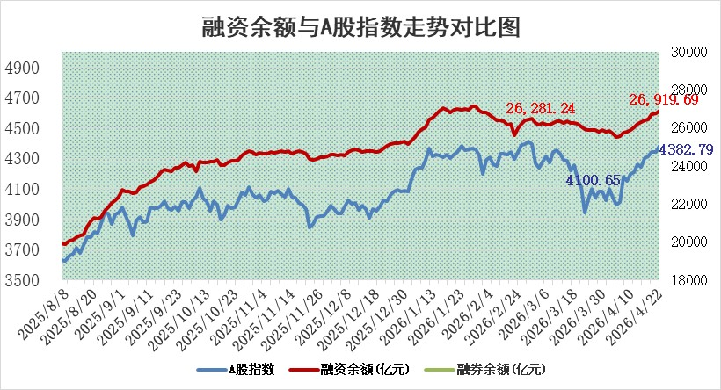

 |  |  |  |  |  |  |  | 305,932,142.23
 |  |  |  |  |  |  |  | 288615228.52
 |  |  |  |  |  |  |  | 288615228.52
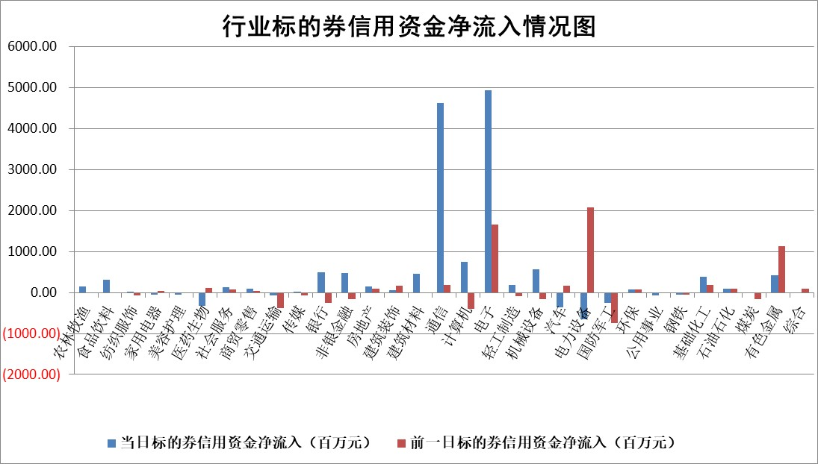

标的基金代码 | 标的基金简称 | 融资余额/市值(%) | 融资余额增幅(%) | 融资买入额/成交金额(%) | （融资余额净增额-融券余额净增额）/市值(‱) | 融券余额降幅(%) | ABS[（融资余额净增额-融券余额净增额）/市值净增额-1](%)
159902 | 华夏中小板ETF | 0.00 | 0.00 | 0.00 | 0.00 | 0.00 | 100.00
159915 | 易方达创业板ETF | 1.90 | -1.46 | 2513.02 | -2.91 | -1.22 | 99.13
159919 | 嘉实沪深300ETF | 0.97 | 0.45 | 2.94 | 0.45 | 0.99 | 98.62
159920 | 华夏恒生ETF | 26.24 | -0.13 | 1.85 | -3.61 | -70.59 | 95.34
159922 | 嘉实中证500ETF | 0.89 | -3.20 | 21.50 | -4.68 | -5.87 | 98.38
159925 | 南方沪深300ETF | 0.16 | -9.64 | 0.07 | -2.75 | -20.50 | 104.28
159928 | 消费ETF | 2.43 | 2.57 | 5.09 | 6.18 | 1.14 | 114.60
159934 | 易方达黄金ETF | 9.52 | -0.63 | 10.80 | -5.99 | 0.00 | 508.10
159939 | 全指信息技术ETF | 0.47 | 15.88 | 292.66 | 1.38 | -357.48 | 99.47
159940 | 全指金融地产ETF | 0.22 | -12.75 | 0.00 | -3.16 | 0.00 | 87.30
159995 | 半导体芯片ETF | 1.41 | -3.28 | 61.04 | -4.38 | 8.49 | 102.22
159997 | 天弘中证电子ETF | 1.37 | -1.46 | 0.50 | -1.87 | 11.44 | 101.49
159998 | 天弘中证计算机主题ETF | 0.86 | -0.20 | 0.71 | -0.17 | 0.00 | 100.04
510050 | 华夏上证50ETF | 2.48 | -0.86 | 315.22 | -1.81 | 1.89 | 98.93
510180 | 华安上证180ETF | 0.34 | 0.86 | 1.46 | 0.26 | -4.03 | 99.04
510880 | 华泰柏瑞红利ETF | 0.45 | -0.90 | 6.73 | -0.41 | 0.27 | 100.51
510900 | 易方达恒生H股ETF | 48.90 | 0.22 | 2.64 | 10.81 | 0.00 | 108.42
511010 | 5年期国债ETF | 2.14 | -4.77 | 0.24 | -10.74 | 0.00 | 112.96
511380 | 可转债及可交换债券ETF | 2.04 | 4.41 | 86.59 | 8.37 | -0.65 | 84.21
512000 | 全指证券ETF | 6.64 | -2.22 | 74.47 | -15.13 | -1.12 | 131.56
512010 | 沪深300医药卫生ETF | 3.60 | -1.59 | 18.92 | -5.76 | 0.79 | 85.67
512070 | 沪深300非银ETF | 2.22 | 1.49 | 980.28 | 3.19 | -49.24 | 113.35
512400 | 南方中证申万有色金属ETF | 1.68 | -2.93 | 2.89 | -5.07 | 0.08 | 94.12
512580 | 广发中证环保产业ETF | 0.22 | -4.78 | 0.02 | -1.09 | 0.00 | 99.04
512660 | 国泰中证军工ETF | 2.28 | 6.59 | 8.56 | 13.76 | -1.23 | 82.57
512800 | 华宝中证银行ETF | 4.68 | 2.96 | 6.03 | 13.93 | 3.34 | 128.92
512980 | 广发中证传媒ETF | 2.65 | -3.29 | 955.26 | -8.98 | 0.22 | 80.19
515030 | 华夏中证新能源汽车ETF | 0.88 | -10.66 | 1.97 | -10.65 | -0.57 | 66.52
515050 | 华夏中证5G通信主题ETF | 1.16 | 18.29 | 12.97 | 16.45 | -5.65 | 97.74
515070 | 华夏中证人工智能ETF | 0.99 | 0.23 | 5.65 | 0.22 | 0.00 | 99.87
标的股票比较指标 |  | 融资余额/流通A股市值(%) | 融资余额增幅(%) | 融资买入额/成交金额(%) | （融资余额净增额-融券余额净增额）/流通A股市值(‱) | 融券余额降幅(%) | ABS[（融资余额净增额-融券余额净增额）/流通A股市值净增额-1](%)
前十名标的个股 |  | 福建水泥 | 九鼎新材 | 龙利得 | 九鼎新材 | 明德生物 | 常友科技
 |  | 天马科技 | 株冶集团 | 天马科技 | 品高股份 | 德马科技 | 浙江华业
 |  | 福星股份 | 泛微网络 | 民生银行 | 马可波罗 | 峰璟股份 | 超达装备
 |  | 超颖电子 | 科威尔 | 安联锐视 | 泛微网络 | 南凌科技 | 绿岛风
 |  | 安联锐视 | 和林微纳 | 中汽股份 | 株冶集团 | 水发燃气 | 深水海纳
 |  | 星云股份 | 迪生力 | 张裕A | 雅创电子 | 煜邦电力 | 创世纪
 |  | 鸿铭股份 | 华远控股 | 宁沪高速 | 和林微纳 | 线上线下 | 回盛生物
 |  | 双元科技 | 英维克 | 华星创业 | 科威尔 | 华茂股份 | 江南奕帆
 |  | 索辰科技 | 宁沪高速 | 外高桥 | 迪生力 | 北辰实业 | 三利谱
 |  | 力聚热能 | 凯旺科技 | 泛微网络 | 新迅达 | 中南文化 | 明德生物
后十名标的个股 |  | 臻镭科技 | 明德生物 | 明德生物 | 明德生物 | 科林电气 | 五洲新春
 |  | 亚光科技 | 巨力索具 | 瀚蓝环境 | 巨力索具 | 科大国创 | 润本股份
 |  | 明德生物 | 安达智能 | 日联科技 | 润本股份 | 奥克股份 | 新朋股份
 |  | 山东章鼓 | 广安爱众 | 东方证券 | 广安爱众 | 川恒股份 | 怡合达
 |  | 恒信东方 | 晶升股份 | 臻镭科技 | 晶升股份 | 争光股份 | 羚锐制药
 |  | 司尔特 | 浙江新能 | 亚光科技 | 翔丰华 | 唯万密封 | 南都电源
 |  | 德邦股份 | 江海股份 | 山东章鼓 | 德新科技 | 西藏天路 | 逸豪新材
 |  | 集友股份 | 奥尼电子 | 恒信东方 | 潍柴重机 | 真兰仪表 | 拓新药业
 |  | 达华智能 | 潍柴重机 | 司尔特 | 杰美特 | 安凯微 | 信音电子
 |  | 京山轻机 | 翔丰华 | 德邦股份 | 晶科科技 | 新柴股份 | 扬电科技
说明：1.以上普通交易数据和信用交易数据皆以交易日收盘后数据为基准；2.上述标的证券总数据只计算标的证券市场总数据，不包括从标的证券中调出去标的证券数据，所以与交易所公布的总值略有不同； 3.上述行业采用申万一级行业分类；4.以上标的基金和标的个股中比较的6个指标值中：前5个（从左至右）为正向指标，值越大排名越靠前；第6个为逆向指标，值越小，排名越靠前；5.第6个指标中ABS[]表示求绝对值，其主要用于考量信用资金相对净流入对股价相对净变化的贡献程度；6.数据来源：wind，交易所。

 |  |  |  | 证券代码 | 新增融资余额 | 融资买入额 | 融资买入增幅前10
 |  | 1 | 西部建设 | 002302 | 80643953 | 177472374 | 41%
 |  | 2 | 天键股份 | 301383 | 27855096 | 56831811 | 39%
 |  | 3 | 井松智能 | 688251 | 7040854 | 13763946 | 27%
 |  | 4 | 国电电力 | 600795 | 116116226 | 151740647 | 23%
 |  | 5 | 华立科技 | 301011 | 9342856 | 31199107 | 23%
 |  | 6 | 捷邦科技 | 301326 | 9066090 | 22350547 | 22%
 |  | 7 | 海利尔 | 603639 | 19864834 | 35520613 | 20%
 |  | 8 | 华研精机 | 301138 | 7597460 | 13339451 | 16%
 |  | 9 | 鹏辉能源 | 300438 | 83773067 | 304558811 | 16%
 |  | 10 | 建科股份 | 301115 | 7106455 | 29879412 | 15%

